Hoja1
HOJA DE SEGUIMIENTO

1. Nombre del Grupo
2. Nombre completo del niño
3. Edad de ingreso a la Manada
4. Fecha de ingreso a la Manada

PROGRESION
EJE ESTRUCTURAL
LOBEZNO
Observaciones
PATATIERNA
Observaciones
SALTADOR
Observaciones
RASTREADOR
Observaciones
CAZADOR
Observaciones
SOLITARIO
Observaciones
 |  | 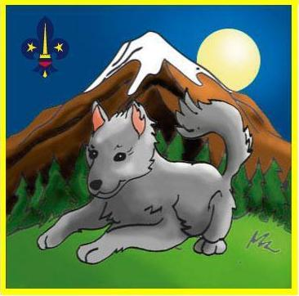 | 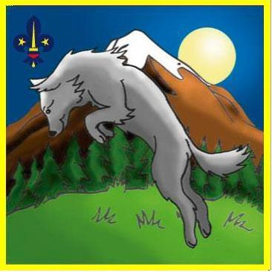 |  | 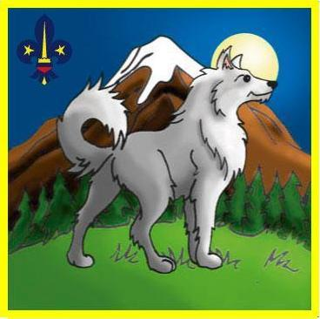 |  | TOTAL POR CACERIA

CACERIAS

CO-114 |  |  |  |  |  |  | 0
CO-211 |  |  |  |  |  |  | 0
CO-221 |  |  |  |  |  |  | 0
CO-223 |  |  |  |  |  |  | 0
CO-231 |  |  |  |  |  |  | 0
CO-233 |  |  |  |  |  |  | 0
CO241(3) |  |  |  |  |  |  | 0
CO-251 |  |  |  |  |  |  | 0
CO-252(2) |  |  |  |  |  |  | 0
CO-311(3) |  |  |  |  |  |  | 0
CO-321 |  |  |  |  |  |  | 0
CO-322(2) |  |  |  |  |  |  | 0
CO-421(3) |  |  |  |  |  |  | 0
CO-511 |  |  |  |  |  |  | 0
CO-512 |  |  |  |  |  |  | 0
CR-121 |  |  |  |  |  |  | 0
CR-122 |  |  |  |  |  |  | 0
CR-123 |  |  |  |  |  |  | 0
CR-131(3) |  |  |  |  |  |  | 0
CR-312 |  |  |  |  |  |  | 0
CR-313 |  |  |  |  |  |  | 0
CR-511 |  |  |  |  |  |  | 0
CR-512 |  |  |  |  |  |  | 0
CR-621 |  |  |  |  |  |  | 0
CA-121(3) |  |  |  |  |  |  | 0
CA-211 |  |  |  |  |  |  | 0
CA-212 |  |  |  |  |  |  | 0
CA-221 |  |  |  |  |  |  | 0
CA-231(3) |  |  |  |  |  |  | 0
CA-311 |  |  |  |  |  |  | 0
CA-312 |  |  |  |  |  |  | 0
CA-321 |  |  |  |  |  |  | 0
AF-111(3) |  |  |  |  |  |  | 0
AF-112(2) |  |  |  |  |  |  | 0
AF-411(3) |  |  |  |  |  |  | 0
AF-511(3) |  |  |  |  |  |  | 0
AF-521(2) |  |  |  |  |  |  | 0
SO-131(3) |  |  |  |  |  |  | 0
SO-211(3) |  |  |  |  |  |  | 0
SO-241(3) |  |  |  |  |  |  | 0
SO-311(2) |  |  |  |  |  |  | 0
SO-321(3) |  |  |  |  |  |  | 0
SO-411(2) |  |  |  |  |  |  | 0
SO-411(3) |  |  |  |  |  |  | 0
SO-421(3) |  |  |  |  |  |  | 0
SO-521(3) |  |  |  |  |  |  | 0
SO-612 |  |  |  |  |  |  | 0
SO-621(3) |  |  |  |  |  |  | 0
ES-121(2) |  |  |  |  |  |  | 0
ES-311(2)-321(2) |  |  |  |  |  |  | 0
HC-001 |  |  |  |  |  |  | 0
HC-002 |  |  |  |  |  |  | 0
HC-003 |  |  |  |  |  |  | 0
HC-004 |  |  |  |  |  |  | 0
HC-005 |  |  |  |  |  |  | 0
HC-006 |  |  |  |  |  |  | 0
HC-007 |  |  |  |  |  |  | 0
HC-008 |  |  |  |  |  |  | 0
HC-009 |  |  |  |  |  |  | 0
HC-010 |  |  |  |  |  |  | 0
HC-011 |  |  |  |  |  |  | 0
HC-012 |  |  |  |  |  |  | 0
HC-013 |  |  |  |  |  |  | 0
HC-014 |  |  |  |  |  |  | 0
HC-015 |  |  |  |  |  |  | 0
HC-016 |  |  |  |  |  |  | 0
HC-017 |  |  |  |  |  |  | 0
HC-018 |  |  |  |  |  |  | 0
HC-019 |  |  |  |  |  |  | 0
HC-020 |  |  |  |  |  |  | 0
HC-021 |  |  |  |  |  |  | 0
HC-022 |  |  |  |  |  |  | 0
HC-023 |  |  |  |  |  |  | 0
HC-024 |  |  |  |  |  |  | 0
HC-025 |  |  |  |  |  |  | 0
HC-026 |  |  |  |  |  |  | 0
HC-027 |  |  |  |  |  |  | 0
HC-028 |  |  |  |  |  |  | 0
HC-029 |  |  |  |  |  |  | 0
HC-030 |  |  |  |  |  |  | 0
HC-031 |  |  |  |  |  |  | 0
HC-032 |  |  |  |  |  |  | 0
HC-033 |  |  |  |  |  |  | 0
HC-034 |  |  |  |  |  |  | 0
HC-035 |  |  |  |  |  |  | 0
HC-036 |  |  |  |  |  |  | 0
HC-037 |  |  |  |  |  |  | 0
HC-038
HC-039 |  |  |  |  |  |  | 0
HC-040 |  |  |  |  |  |  | 0

TOTAL DE CACERIAS CUMPLIDAS POR FASE | 0 | 0 | 0 | 0 | 0 | 0

ESTRATEGIAS

CO-111 |  |  |  |  |  |  | 0
CO-112 |  |  |  |  |  |  | 0
CO-113 |  |  |  |  |  |  | 0
CO-211(2) |  |  |  |  |  |  | 0
CO-213 |  |  |  |  |  |  | 0
CO-222 |  |  |  |  |  |  | 0
CO-232 |  |  |  |  |  |  | 0
CO-311(2) |  |  |  |  |  |  | 0
CO-313 |  |  |  |  |  |  | 0
CO-321(3) |  |  |  |  |  |  | 0
CO-411 |  |  |  |  |  |  | 0
CO-412 |  |  |  |  |  |  | 0
CO-413 |  |  |  |  |  |  | 0
CO-421(3) |  |  |  |  |  |  | 0
CO-423 |  |  |  |  |  |  | 0
CO-513 |  |  |  |  |  |  | 0
CO-514 |  |  |  |  |  |  | 0
CR-111 |  |  |  |  |  |  | 0
CR-112(2) |  |  |  |  |  |  | 0
CR-211 |  |  |  |  |  |  | 0
CR-212(2) |  |  |  |  |  |  | 0
CR-311 |  |  |  |  |  |  | 0
CR-411(3) |  |  |  |  |  |  | 0
CR-511 |  |  |  |  |  |  | 0
CR-513 |  |  |  |  |  |  | 0
CR-611 |  |  |  |  |  |  | 0
CR-612 |  |  |  |  |  |  | 0
CR-613 |  |  |  |  |  |  | 0
CR-622(2) |  |  |  |  |  |  | 0
CA-111(3) |  |  |  |  |  |  | 0
CA-211 |  |  |  |  |  |  | 0
CA-222 |  |  |  |  |  |  | 0
CA-231(3) |  |  |  |  |  |  | 0
CA-311(3) |  |  |  |  |  |  | 0
CA-322(2) |  |  |  |  |  |  | 0
AF-111(3) |  |  |  |  |  |  | 0
AF-121(3) |  |  |  |  |  |  | 0
AF-211(3)-221(3) |  |  |  |  |  |  | 0
AF-231(3) |  |  |  |  |  |  | 0
AF-311(3) |  |  |  |  |  |  | 0
AF-321(3) |  |  |  |  |  |  | 0
AF-421(3) |  |  |  |  |  |  | 0
SO-111(3) |  |  |  |  |  |  | 0
SO-121(3) |  |  |  |  |  |  | 0
SO-131(2) |  |  |  |  |  |  | 0
SO-221(3) |  |  |  |  |  |  | 0
SO-231(3) |  |  |  |  |  |  | 0
SO-241(3) |  |  |  |  |  |  | 0
SO-321(3) |  |  |  |  |  |  | 0
SO-413 |  |  |  |  |  |  | 0
SO-421(3) |  |  |  |  |  |  | 0
SO-511(3) |  |  |  |  |  |  | 0
SO-521(3) |  |  |  |  |  |  | 0
SO-621(3) |  |  |  |  |  |  | 0
ES-111(2) |  |  |  |  |  |  | 0
ES-211(3) |  |  |  |  |  |  | 0
ES-221(2) |  |  |  |  |  |  | 0
ES-311(2) |  |  |  |  |  |  | 0
ES-331(3) |  |  |  |  |  |  | 0
ES-411(3) |  |  |  |  |  |  | 0
ES-511(3) |  |  |  |  |  |  | 0

TOTAL DE ESTRATEGIAS CUMPLIDAS POR FASE | 0 | 0 | 0 | 0 | 0 | 0

ESPECIALIDADES

MANG |  |  |  |  |  |  | 0
Fecha de Obtención
BAGHEERA |  |  |  |  |  |  | 0
Fecha de Obtención
DARZE |  |  |  |  |  |  | 0
Fecha de Obtención
WONTOLLA |  |  |  |  |  |  | 0
Fecha de Obtención
WONTOLLA |  |  |  |  |  |  | 0
Fecha de Obtención

TOTAL DE ESPECIALIDADES OBTENIDAS POR FASE | 0 | 0 | 0 | 0 | 0 | 0

